Sheet2
女装店铺产品复购率数据采集与处理方案撰写
【任务要求】
通过对任务背景的分析和理解，根据数据化运营方案，撰写产品复购率数据采集与处理方案。
（1）根据任务背景选择数据分析目标
（2）选择需要用到的数据采集渠道或工具
（3）选择需要采集的指标。
（4）对采集到的数据进行处理操作。

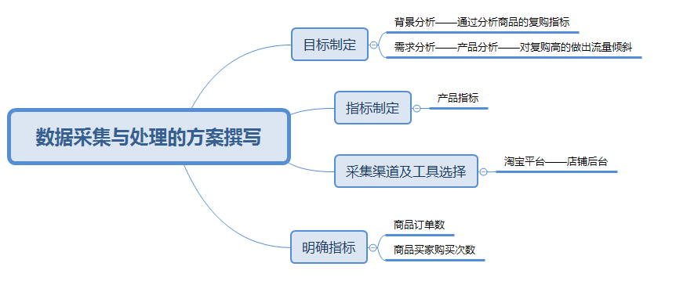
【知识要点】
数据采集-数据采集的步骤

（1）根据任务背景选择数据分析目标。

 | 答案：A。根据任务背景中的任务目标可知应选A。

 | 解析：根据任务背景每月对店铺近半年的客户复购率数据进行分析

（2）选择数据采集渠道及工具。

 | 解析：对于复购率的分析，需要用到店铺后台交易管理板块，交易板块可以看到是哪些客户购买，购买了几次

（3）选择需要采集的指标。

 | 解析：采集买家用户可以知道哪些用户购买次数比较多，并对相应用户组织相应活动

（4）对采集到的数据需要进行的处理操作。

 | 解析：对采集到的数据要进行转化、清洗和计算处理。

1、点击全选源数据，在插入菜单栏下选择插入组合图
“融资数量”图标类型选择簇状柱形图
“融资金额”图标类型选择折线图，并勾选次坐标轴

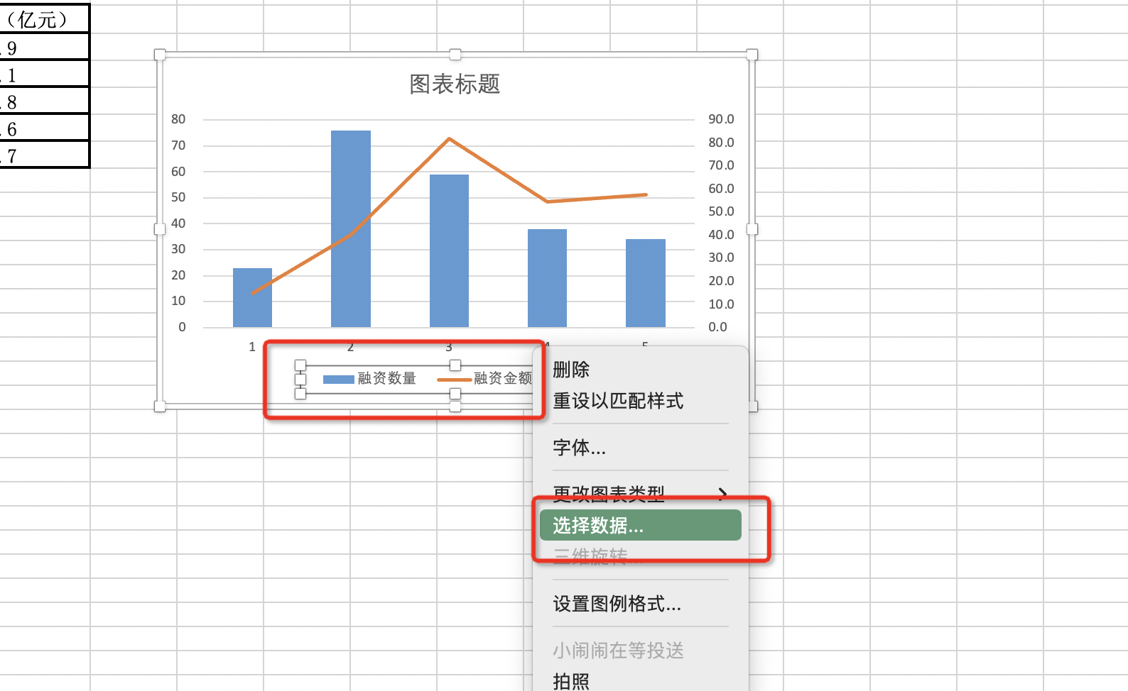

2、选中图表中的图例
点击鼠标右键，在菜单中点击：选择数据

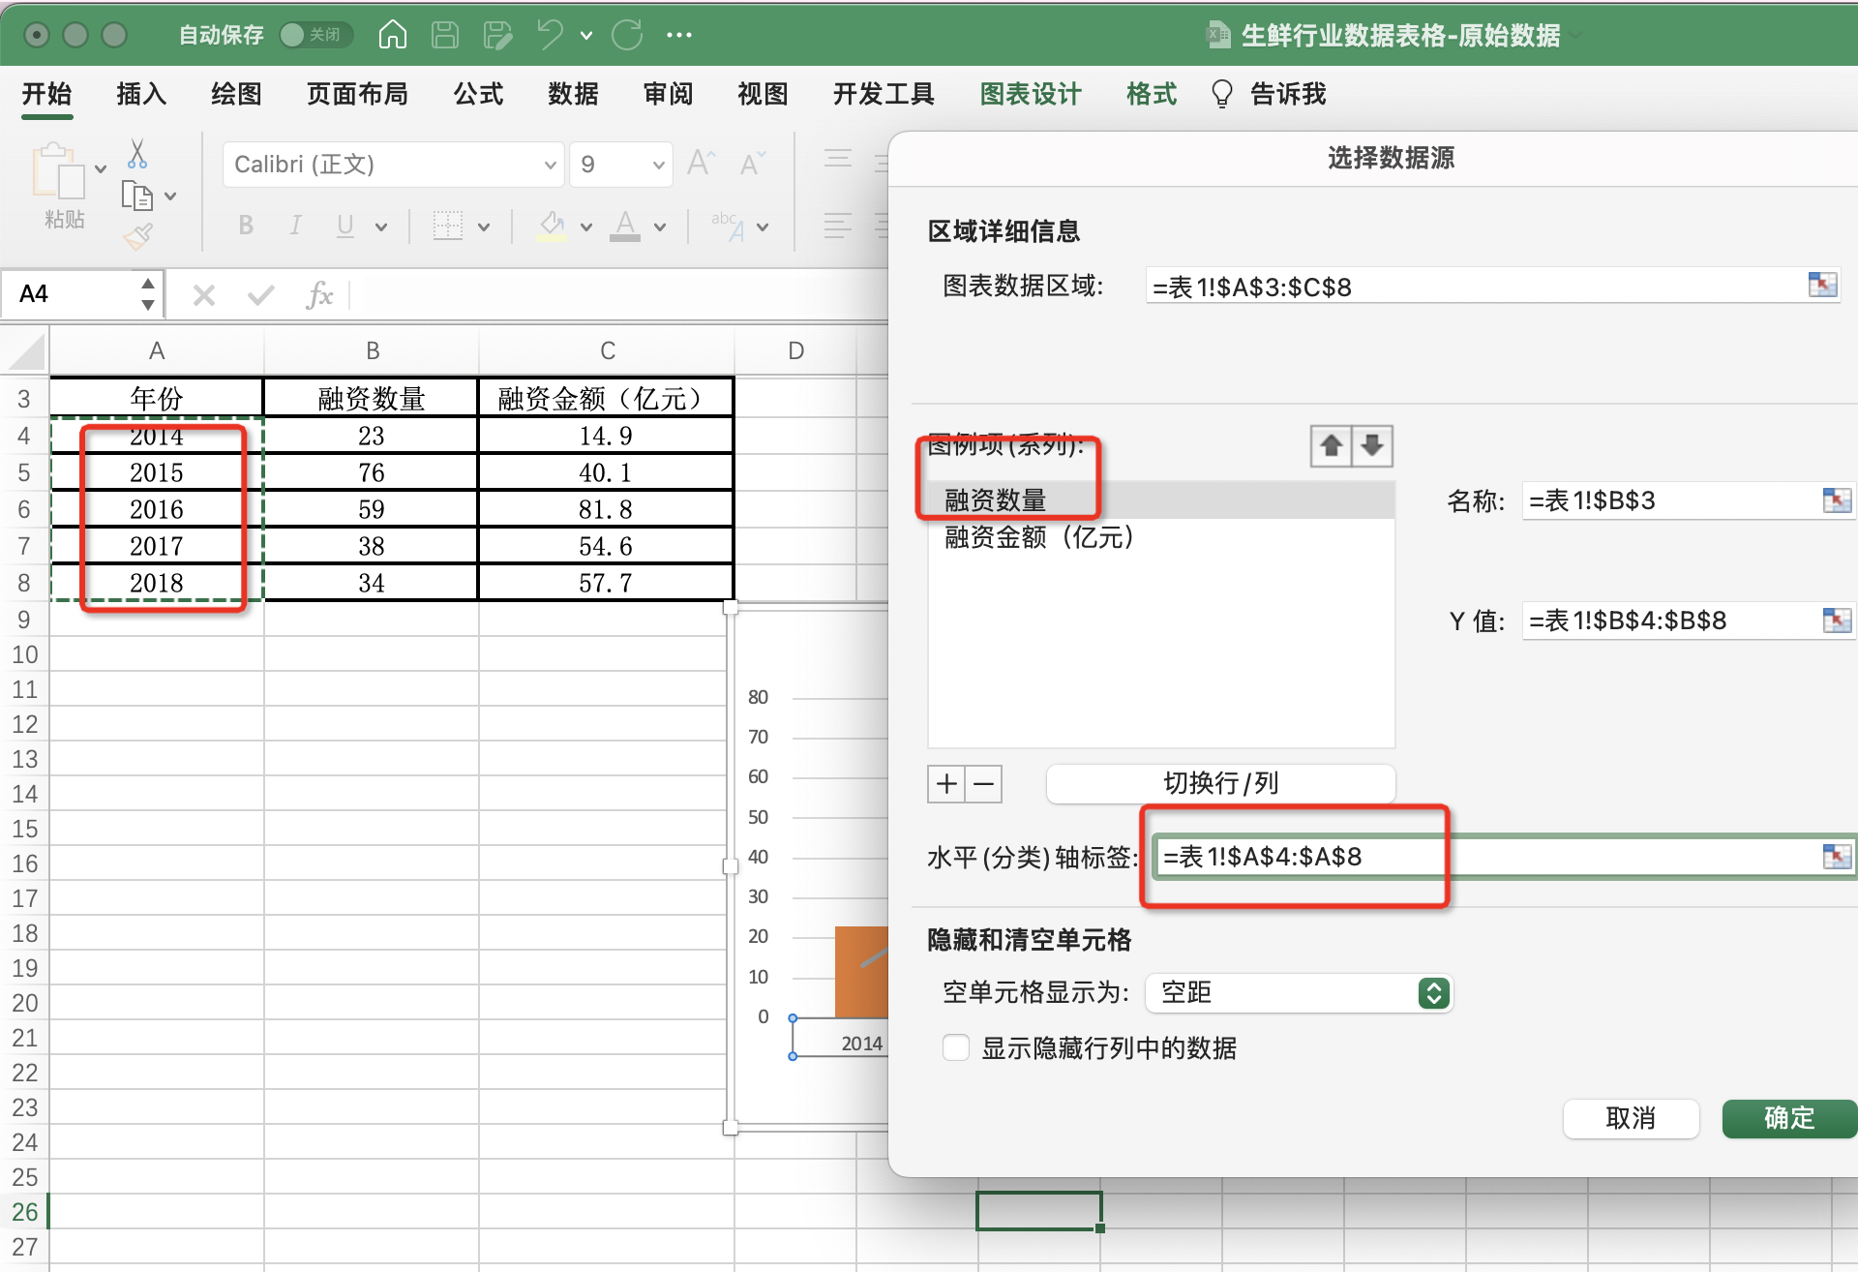

3、在选择数据源中
点击图例项“ 融资数量”
水平轴标签选择年份区域
点击确定

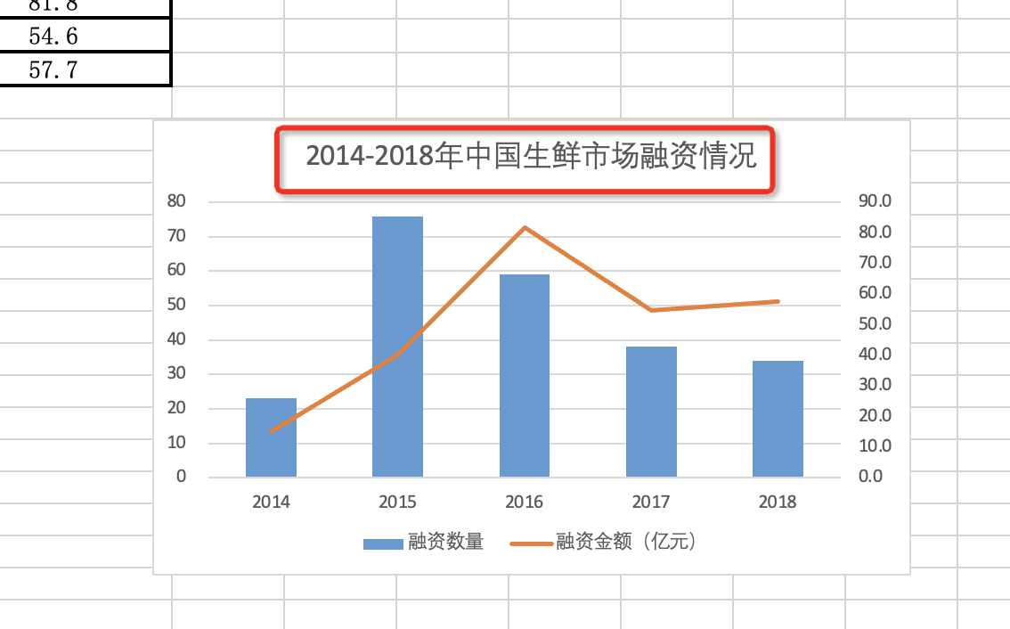

4、修改图表标题
改为：2014-2018年中国生鲜市场融资情况
截图保存提交即可

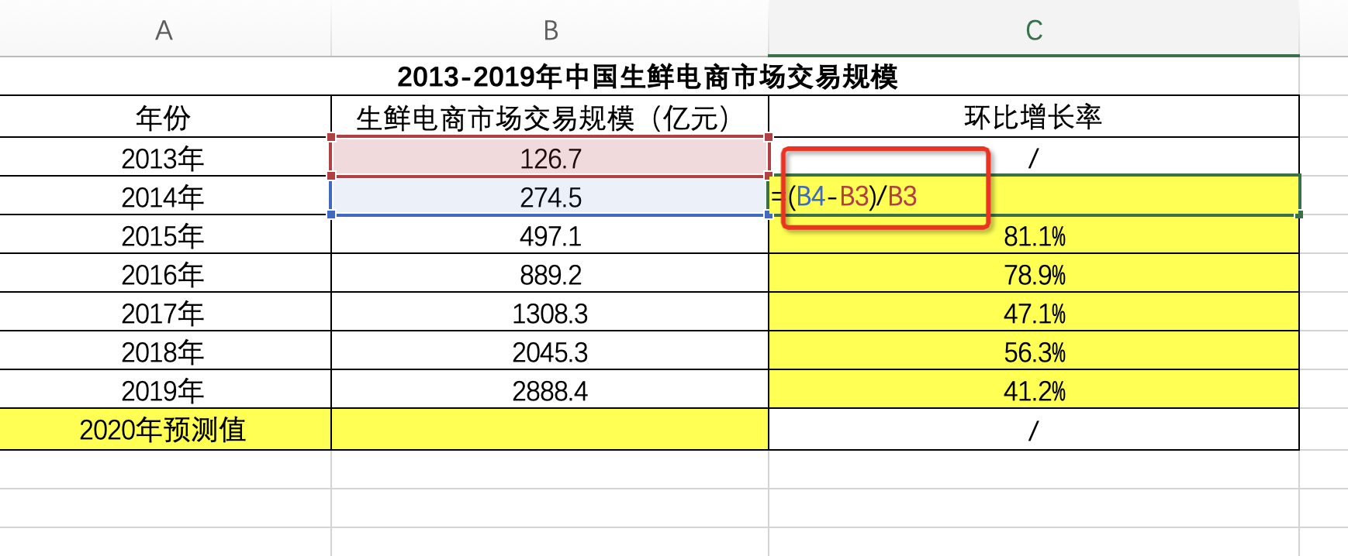

环比增长率点击计算：环比增长率=（本期数-上一期数）/上一期数*100%
利用公式代入2014和2013年的数值 计算好之后鼠标下拉填充

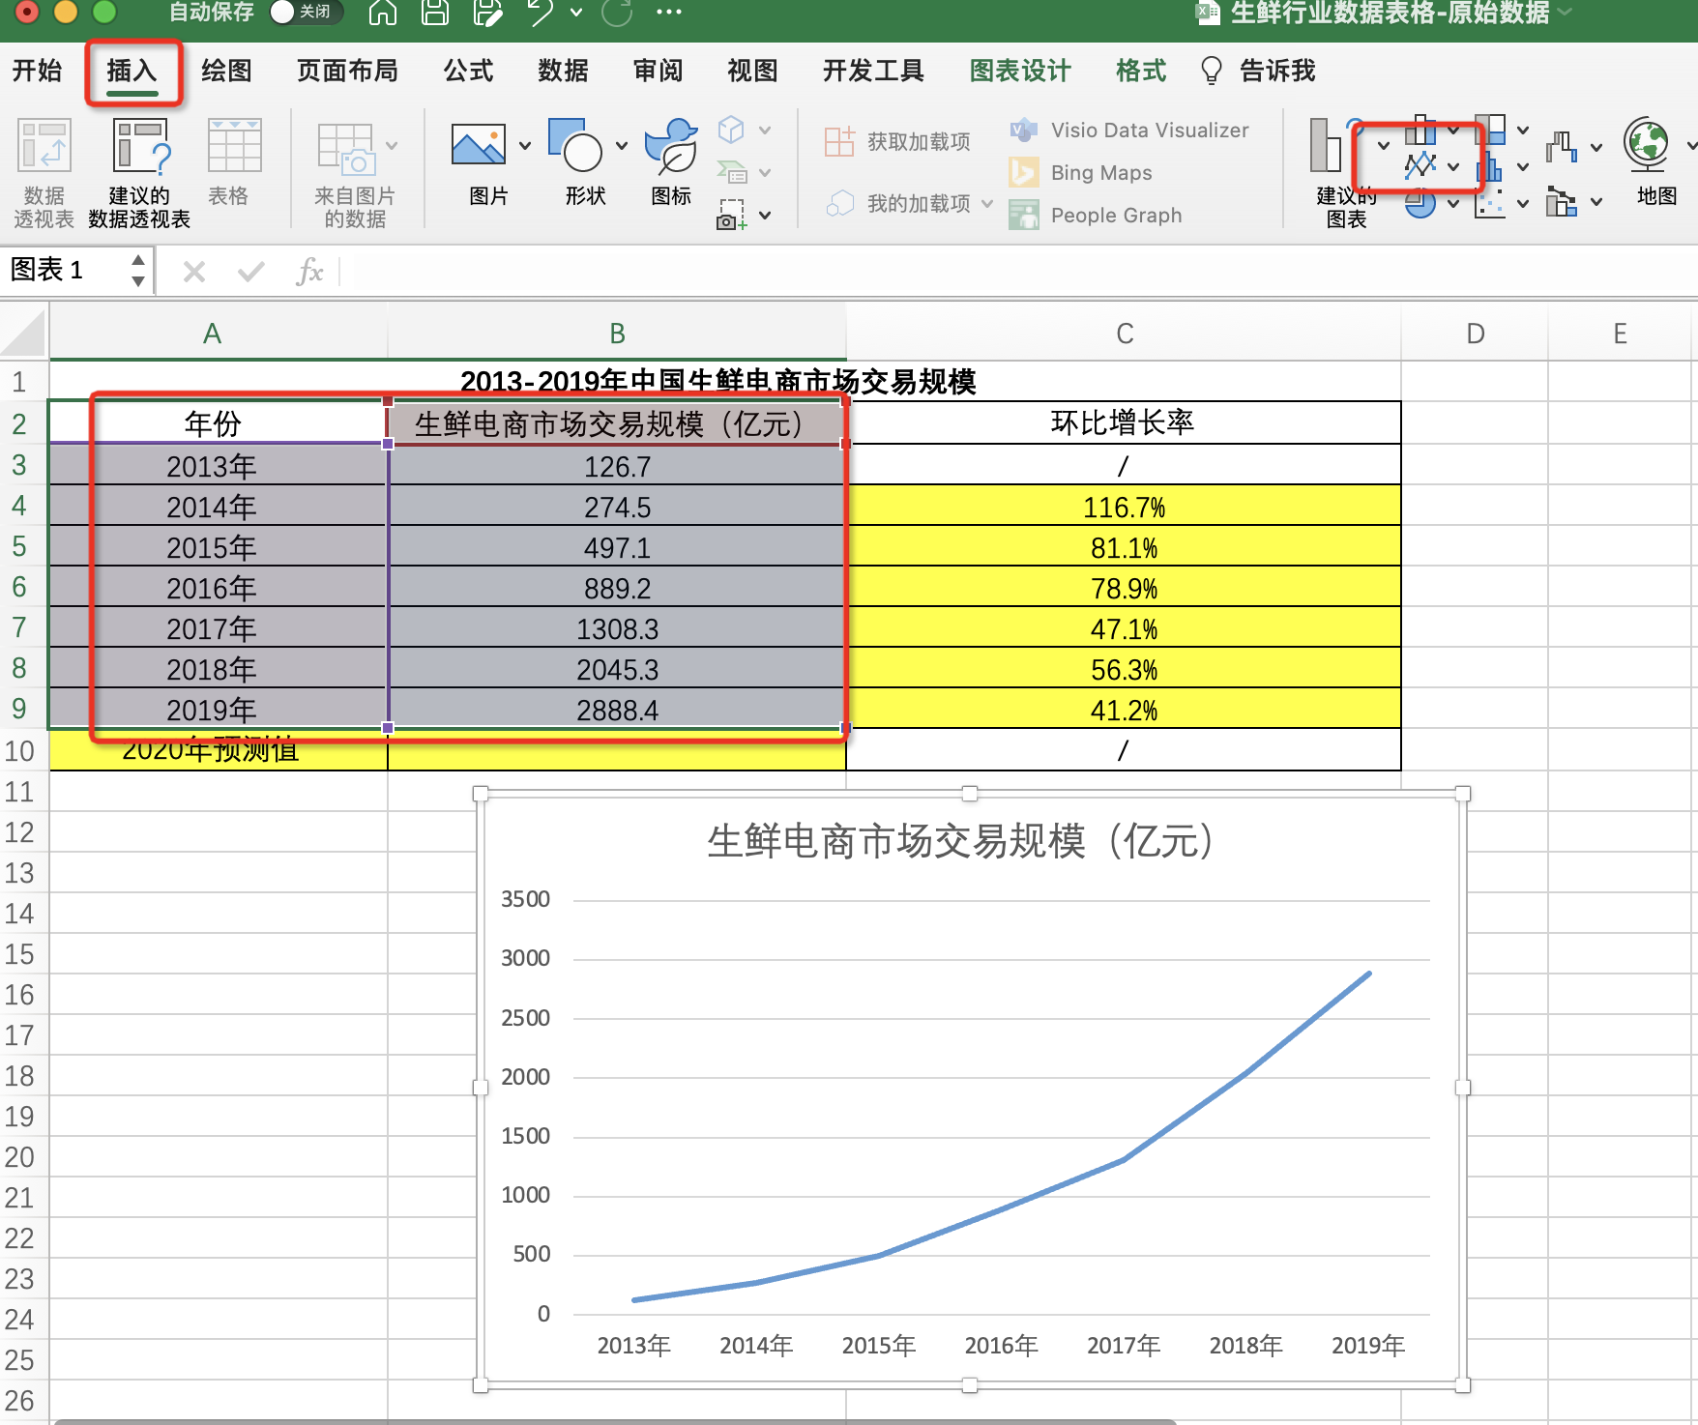

1、选中年份数值列和生鲜电商市场交易规模对应的数值列
点击插入，选择折线图
获得图表如图所示

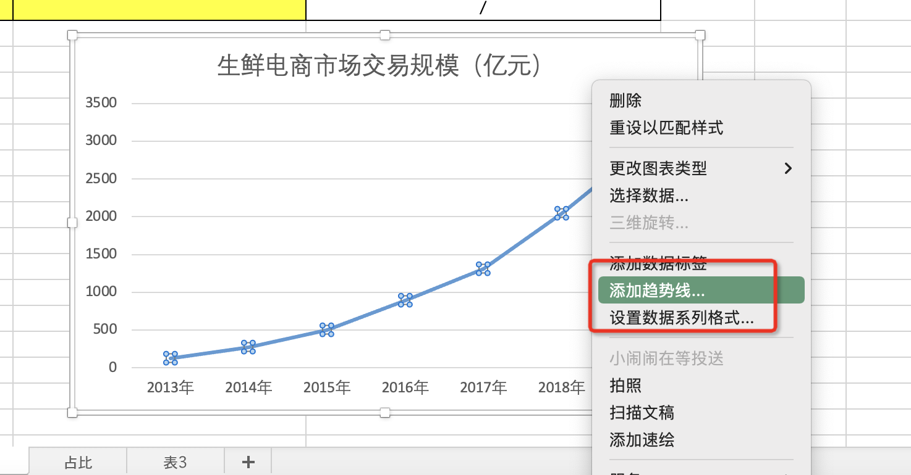

2、选中图表中的折线，点击鼠标右键
在下拉菜单中选择添加趋势线

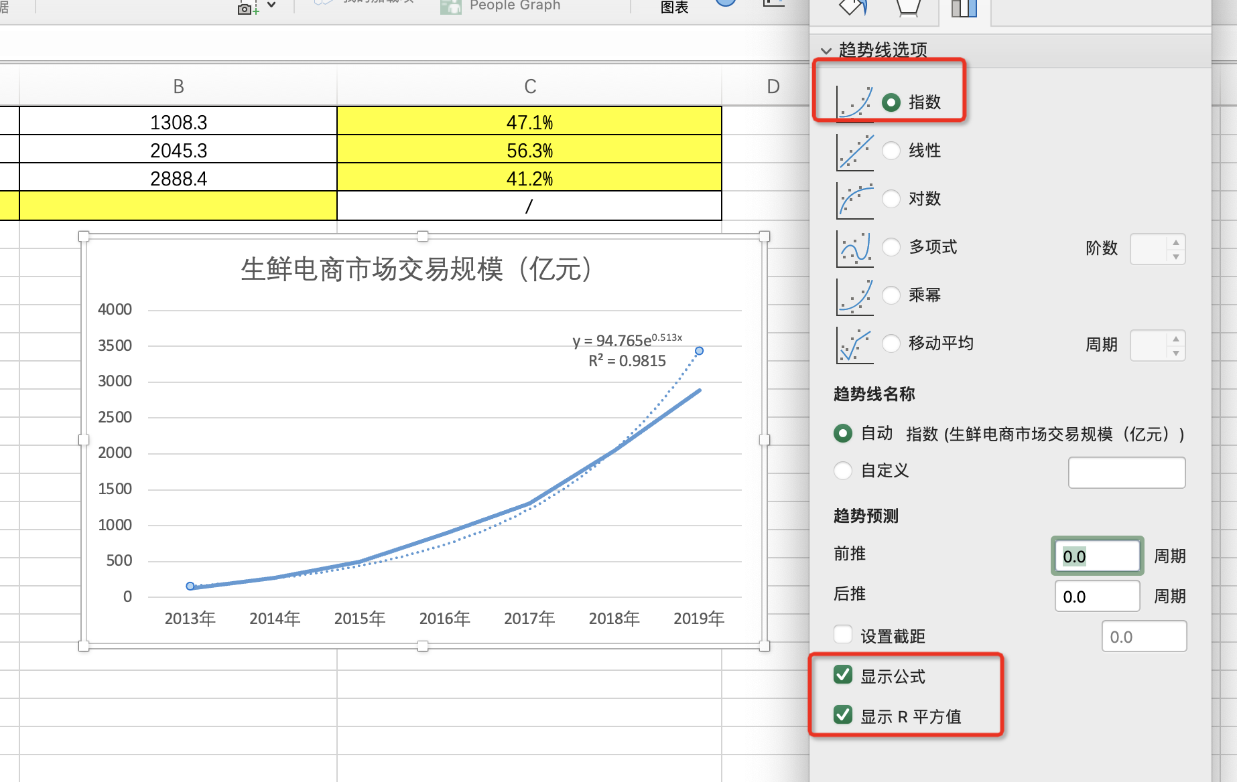

3、在设置趋势线格式菜单中
趋势线选项选择 “指数”
勾选
“显示公式”“显示R平方值”
最后截图上传即可

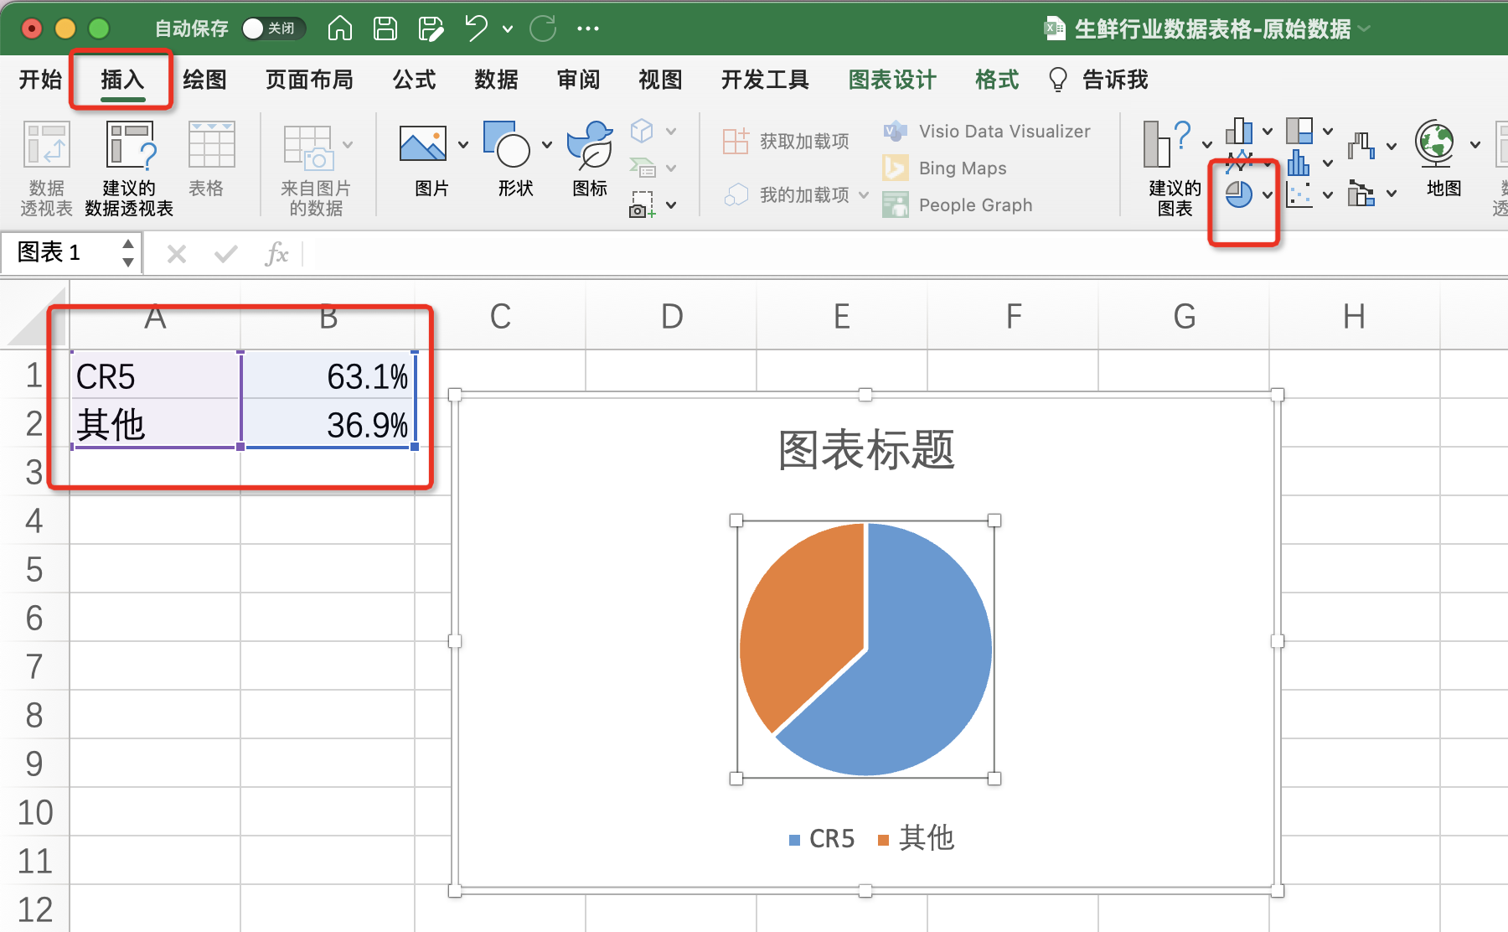

1、选中CR5和其他两个源数据
点击插入饼状图

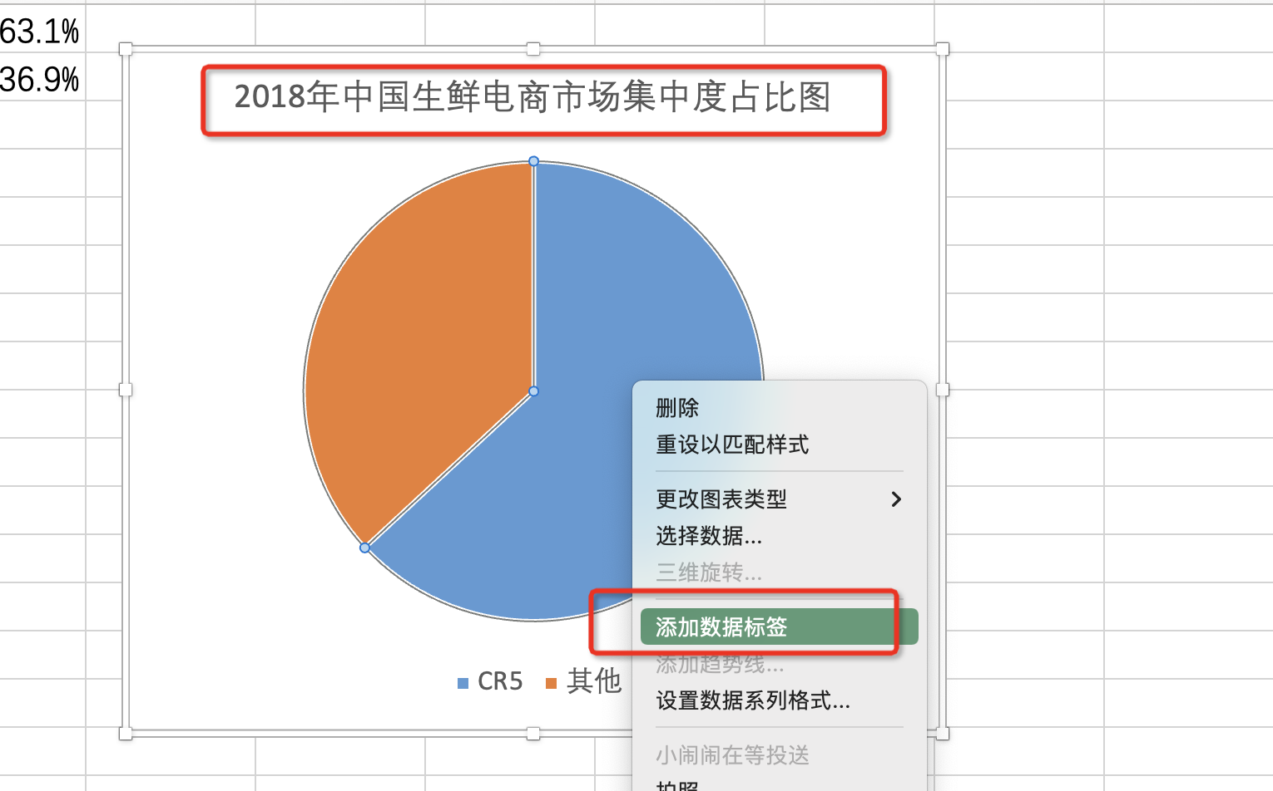

2、修改图表标题
改为：2018年中国生鲜电商市场集中度占比图
3、鼠标在饼图上点击右键，点击添加数据标签
完成设置之后，截图提交即可

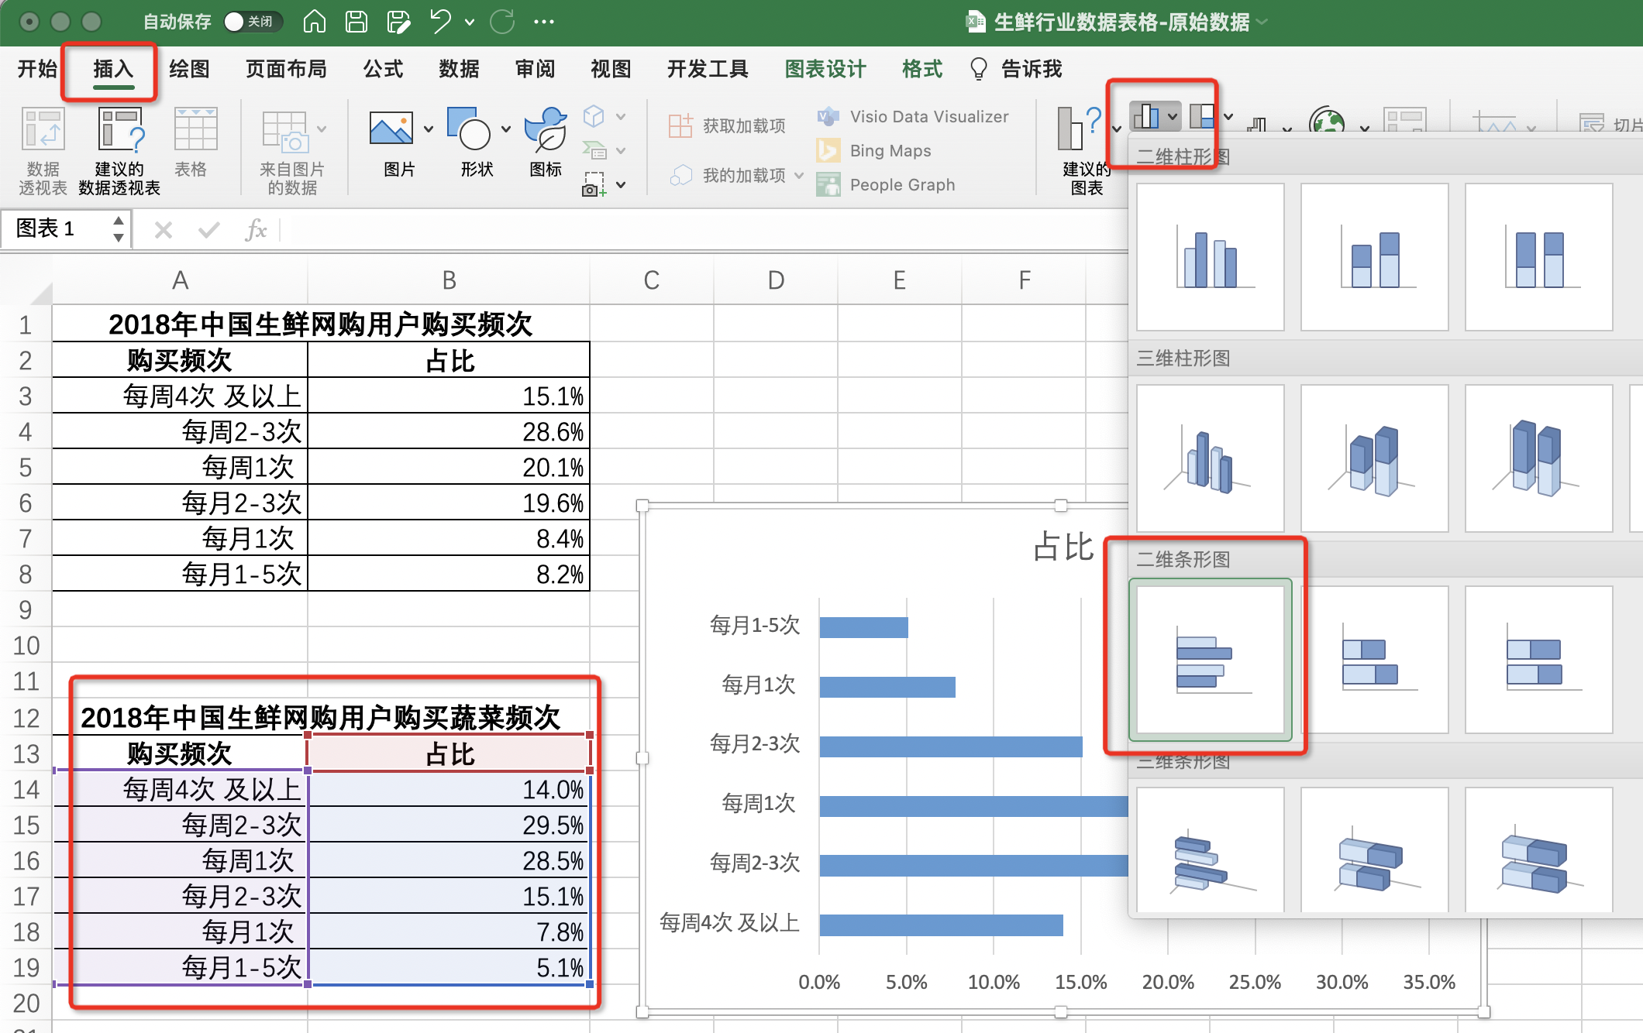

1、选中2018年中国生鲜网购用户购买蔬菜频次源数据表
2、点击插入，选中条形图

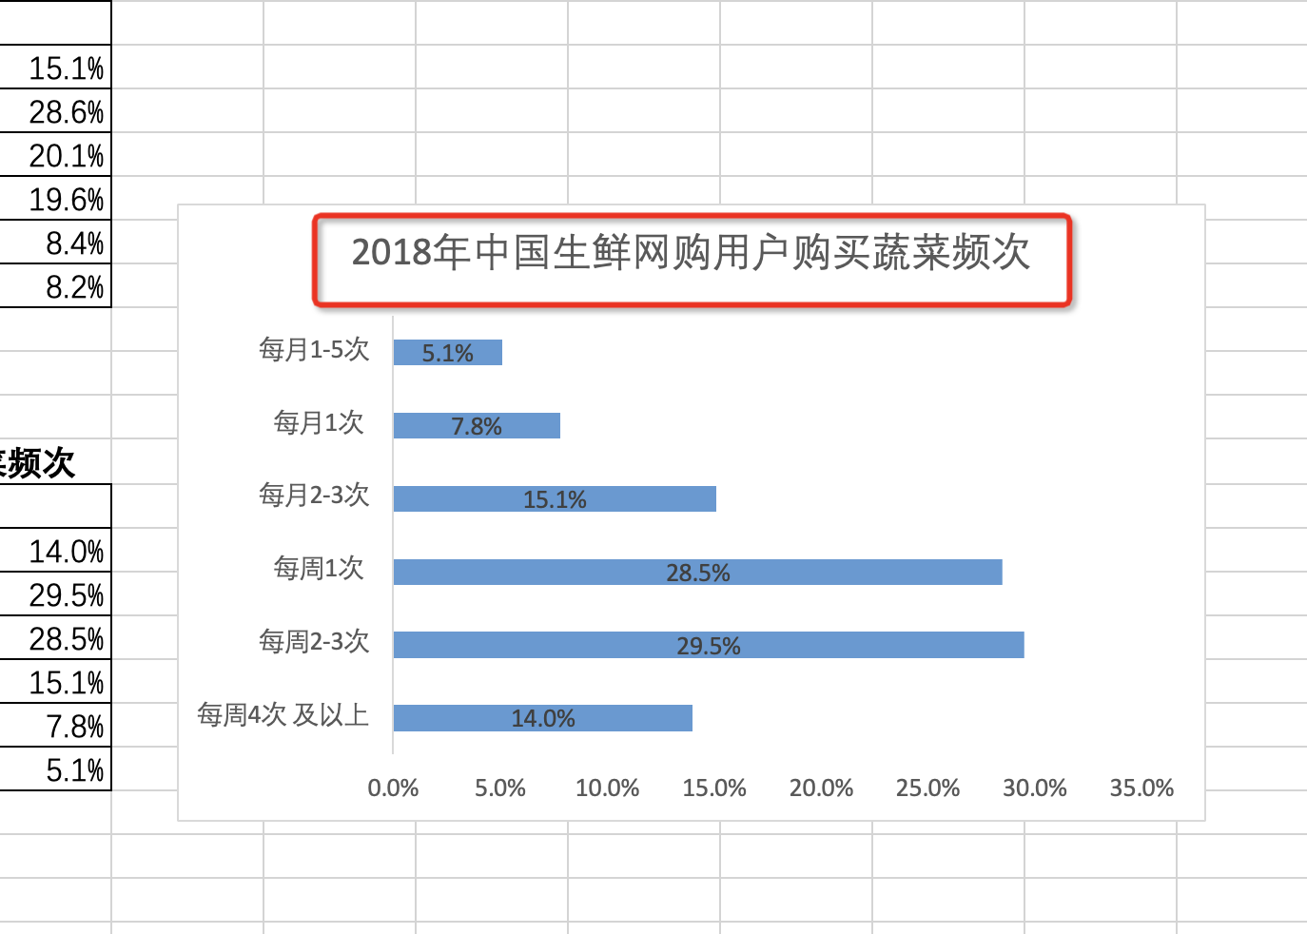

3、修改图表标题
截图上传即可

